Sheet1
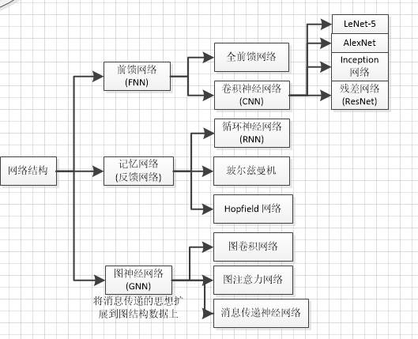
循环卷积 | RNN主要用于处理序列数据，通过循环结构捕捉时间上的依赖关系。
图神经 | GNN是一种基于图结构的深度学习方法 |  | R-CNN | LeNet
深度神经 | DNN是一种多层的前馈神经网络，用于学习更高级别的特征表示 |  | Fast R-CNN | AlexNet
卷积神经 | CNN主要用于处理图像和网格数据，通过卷积和池化层来提取局部特征 |  | Faster R-CNN | ZFNet
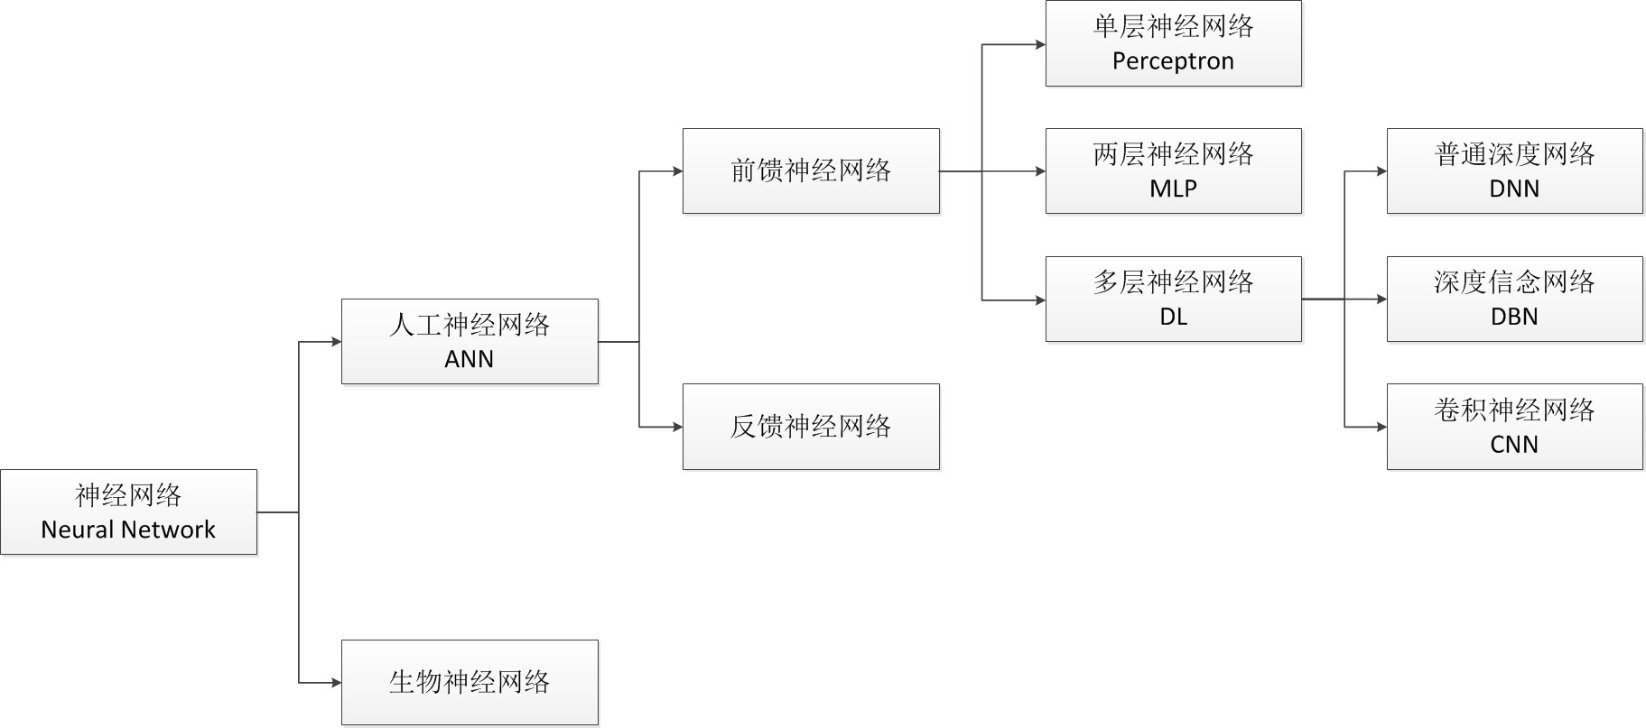
激光雷达 | 是一种利用激光束进行测量的设备，通过发射激光束并接受反射回来的光信号，来获取目标物体的距离、形状、位置。 |  | SSD | GoogleNet
激光雷达点云 | 激光雷达在测量过程中所获得的一系列离散的点数据，每个点都包含三维坐标信息，这些数据可以用于三维建模、目标检测 |  | YOLOv1 | VGGNet
点云 | 1、激光测距法 2、三维扫描仪法 3、结构光法 4、RGB-D相机法 |  | YOLOv2 | ResNet
 |  |  | YOLOv3 | SENet
 | 将低线束激光雷达与事件相机进行有效融合来获得稠密的点云数据和深度信息 |  | YOLOv4
 | 激光雷达以其高精度的距离探测，信息的丰富性，以及相较视觉摄像头具有的对光照变换不敏感的高可靠性等优势高。但高线束激光雷达往往具有高昂的成本，事件相机可提供高分辨率的稠密点云数据。 | 事件相机是一种新型的低延迟低冗余的传感器，具有高动态范围，高分辨率的特性。因此，高分辨率的事件相机能够为点云提供稠密的环境信息。但是事件相机无法直接获取深度信息，因此需要点云数据为事件流提供先验的深度信息. | Mask R-CNN
 |  |  | RetinaNet

